TOP STAY ST
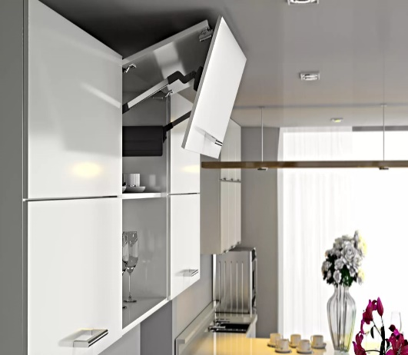 TOP STAY ST

высота фасада h=480-1040мм

1 | 1. Введите общий размер двух фасадов и вес ручки:
 | Высота, миллиметры (max. 1040мм) | Ширина, миллиметры | + | Вес ручки, граммы
 | 800 | 600 |  | 0
2 | 2. Из раскрывающегося списка выберите материал фасада и получите вес фасада
 |  | Вес фасада, кг. | Высота фасада, мм.
 |  | 5.23 | 800
3 | 3. Выберите модель подъемного механизма TOP STAYS ST соответствующего полученному значению веса фасада и его высоты. Значения веса и высоты фасада должны попадать в пределы значений для отдельного артикула механизма. Чем ближе ваши значения к средним значениям веса и высоты, тем проще будет осуществляться регулировка механизма. При значениях веса близких к границе диапазона работы модели механизма, выбирайте модель рассчитанную на больший вес.
 | Артикул механизма | Вес фасада, кг. | Высота фасада, мм.
 | ТOP STAY (ST01AL) light | 5,0 - 10,0 | 480 - 529
 | ТOP STAY (ST01AM) medium | 9,6 - 16,0 | 480 - 529
 | ТOP STAY (ST02AL) light | 4,5 - 8,9 | 530 - 589
 | ТOP STAY (ST02AM) medium | 8,7 - 14,4 | 530 - 589
 | ТOP STAY (ST03AL) light | 4,1 - 8,1 | 590 - 649
 | ТOP STAY (ST03AM) medium | 7,8 - 13,0 | 590 - 649
 | ТOP STAY (ST04AL) light | 3,7 - 7,2 | 650 - 729
 | ТOP STAY (ST04AM) medium | 7,0 - 11,6 | 650 - 729
 | ТOP STAY (ST04AH) strong | 11,5 - 19,8 | 650 - 729
 | ТOP STAY (ST05AL) light | 3,2 - 6,5 | 730 - 799
 | ТOP STAY (ST05AM) medium | 6,3 - 10,6 | 730 - 799
 | ТOP STAY (ST05AH) strong | 10,5 - 18,1 | 730 - 799
 | ТOP STAY (ST06AM) medium | 5,8 - 9,6 | 800 - 879
 | ТOP STAY (ST06AH) strong | 9,5 - 16,5 | 800 - 879
 | ТOP STAY (ST07AM) medium | 5,2 - 8,8 | 880 - 959
 | ТOP STAY (ST07AH) strong | 8,7 - 15,1 | 880 - 959
 | ТOP STAY (ST08AM) strong | 4,8 - 8,1 | 960 - 1040
 | ТOP STAY (ST08AH) strong | 8,0 - 13,9 | 960 - 1040

